комплекты
 | 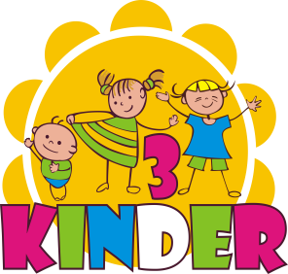 | менеджер Наталья Юнг т (383) 311-06-53, +7-913-711-62-59 |  | Адрес: 630048, г. Новосибирск, ул. Немировича-Данченко, д. 135В ИНН 5403350705 КПП 540301001 ОГРН 1135476131636 Р/с 40702810401090000454 НОВОСИБИРСКИЙ ФИЛИАЛ ПАО "МДМ БАНК" Г. НОВОСИБИРСК БИК 045004775
1 | Комплект для мальчика арт. КМ 101 | цвет | КРАТНО 4 | ЦЕНА ОПТ | СУММА | РРЦ
 | 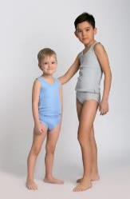 | серый |  | 128 | 0 | 170
 |  | голубой |  | 128 | 0
 |  | белый |  | 128 | 0
 |  | темно синий |  | 128 | 0
 | майка + трусы Интерлок 100% х/б размер 28, 30, 32, 34

2 | Комплект для мальчика арт. КМ 102 | цвет | КРАТНО 4 | ЦЕНА ОПТ | СУММА | РРЦ
 | 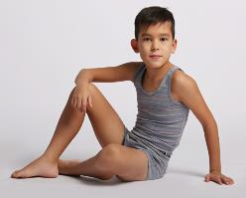 | серый / полоска |  | 150 | 0 | 185
 |  | голубой / полоска |  | 150 | 0
 |  | синий / полоска |  | 150 | 0
 |  | коричневый / полоска |  | 150 | 0
 | майка + боксеры Интерлок 95 % х/б + 5 лайкра размер 26-32

3 | Комплект для мальчика арт. КМ 103 | цвет | КРАТНО 4 | ЦЕНА ОПТ | СУММА | РРЦ
 | 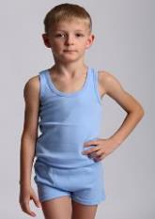 | серый |  | 148 | 0 | 182
 |  | голубой |  | 148 | 0
 | майка + боксеры Интерлок 100% х/б размер 28, 30, 32, 34

4 | Комплект для мальчика арт. КМ 104-1 | цвет | КРАТНО 4 | ЦЕНА ОПТ | СУММА | РРЦ
 | 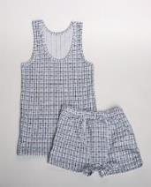 | 1 |  | 100 | 0 | 137
 | майка + боксеры 100% х/б размер 28-34

5 | Комплект для мальчика арт. КМ 104-2 | цвет | КРАТНО 4 | ЦЕНА ОПТ | СУММА | РРЦ
 | 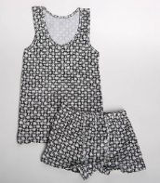 | 2-черный |  | 100 | 0 | 137

 | майка + боксеры 100% х/б размер 28, 30, 32, 34

6 | Комплект для мальчика арт. КМ 104-3 | цвет | КРАТНО 4 | ЦЕНА ОПТ | СУММА | РРЦ
 | 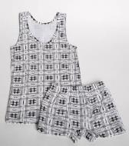 | 3 |  | 100 | 0 | 137
 | майка + боксеры 100% х/б размер 28-34

7 | Комплект для мальчика КМ 104-4 | цвет | КРАТНО 4 | ЦЕНА ОПТ | СУММА | РРЦ
 | 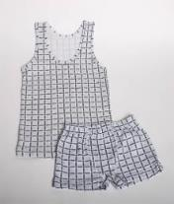 | 4 |  | 100 | 0 | 137
 | майка + боксеры 100% х/б размер 28, 30, 32, 34

8 | Комплект для мальчика КМ 104-5 | цвет | КРАТНО 4 | ЦЕНА ОПТ | СУММА | РРЦ
 | 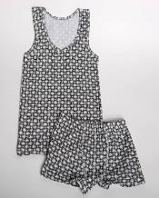 | 5-синий |  | 100 | 0 | 137
 | майка + боксеры 100% х/б размер 28-34

9 | Комплект на мальчика арт КМ 105 | цвет | КРАТНО 4 | ЦЕНА ОПТ | СУММА | РРЦ
 | 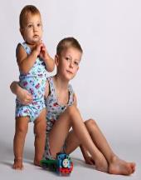 | серый |  | 165 | 0 | 200
 |  | коричневый |  | 165 | 0
 |  | голубой |  | 165 | 0
 | майка + боксеры 95 % х/б +5 % лайкра размер 28, 30, 32, 34

10 | Комплект на мальчика КМ 106 | цвет | КРАТНО 4 | ЦЕНА ОПТ | СУММА | РРЦ
 |  | серый |  | 113 | 0 | 150
 |  | голубой |  | 113 | 0
 | майка + боксеры Интерлок 100% х/б размер 28, 30, 32, 34

11 | Комплект для мальчика арт. КМ 108 | цвет | КРАТНО 4 | ЦЕНА ОПТ | СУММА | РРЦ
 | 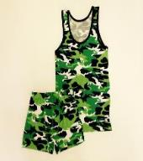 | желтый |  | 161 | 0 | 198
 |  | зеленый |  | 161 | 0
 |  | синий / полоска |  | 161 | 0
 |  | серый |  | 161 | 0
 | майка + боксеры Интерлок 100% х/б размер 28, 30, 32, 34

12 | Комплект на мальчика КМ 124 | цвет | КРАТНО 5 | ЦЕНА ОПТ | СУММА | РРЦ
 | 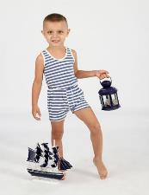 | голубой |  | 119 | 0 | 150
 |  | коричневый |  | 119 | 0
 | майка + боксеры Интерлок 100% х/б размер 26,28,30,32,34

9 | Комплект на мальчика арт КМ 202-1 | цвет | КРАТНО 4 | ЦЕНА ОПТ | СУММА | РРЦ
 | 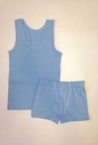 | темно-серый |  | 165 | 0 | 200
 |  | серый |  | 165 | 0
 |  | белый |  | 165 | 0
 |  | голубой |  | 165 | 0
 |  | синий |  | 165 | 0
 | майка + боксеры 100 % х/б размер 28, 30, 32, 34

9 | Комплект на мальчика арт КМ 202-2 | цвет | КРАТНО 4 | ЦЕНА ОПТ | СУММА | РРЦ
 | 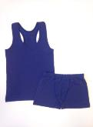 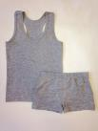 | темно-серый |  | 165 | 0 | 200
 |  | серый |  | 165 | 0
 |  | белый |  | 165 | 0
 |  | голубой |  | 165 | 0
 |  | синий |  | 165 | 0
 | майка борцовка + боксеры 100 % х/б размер 28, 30, 32, 34

 | Итого | количество | сумма | общая сумма
 | майка + боксеры | 0 | 0 | 0
 | майка + трусы | 0 | 0

ТрусыБоксеры
 |  | менеджер Наталья Юнг т (383) 311-06-53, +7-913-711-62-59 |  | Адрес: 630048, г. Новосибирск, ул. Немировича-Данченко, д. 135В ИНН 5403350705 КПП 540301001 ОГРН 1135476131636 Р/с 40702810401090000454 НОВОСИБИРСКИЙ ФИЛИАЛ ПАО "МДМ БАНК" Г. НОВОСИБИРСК БИК 045004775
1 | Трусы для мальчиков арт ТМ101 | цвет | КРАТНО 4 | ЦЕНА ОПТ | СУММА | РРЦ
 | 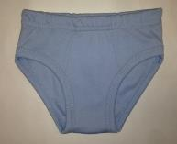 | серый |  | 50 | 0 | 76
 |  | голубой |  | 50 | 0
 |  | белый |  | 50 | 0
 |  | темно синий |  | 50 | 0
 | Трусы Интерлок 95 % х/б + 5 лайкра размер 28, 30, 32,34

2 | Боксеры для мальчиков арт ТМ102 | цвет | КРАТНО 4 | ЦЕНА ОПТ | СУММА | РРЦ
 | 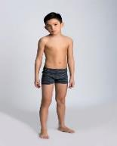 | голубой / полоска |  | 82 | 0 | 100
 |  | серый / полоска |  | 82 | 0
 |  | темно серый / полоска |  | 82 | 0
 | Боксеры 95 % х/б +5 % лайкра размер 28, 30, 32,34
 | Боксеры для мальчиков арт ТМ202-1 | цвет | КРАТНО 4 | ЦЕНА ОПТ | СУММА | РРЦ
3 | 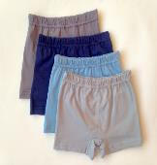 | темно-серый |  | 76 | 0 | 100
 |  | серый |  | 76 | 0
 |  | синий |  | 76 | 0
 |  | голубой |  | 76 | 0
 | Боксеры 100 % х/б размер 28, 30, 32,34
4 | Боксеры для мальчиков арт ТМ202-1б | цвет | КРАТНО 4 | ЦЕНА ОПТ | СУММА | РРЦ
 | 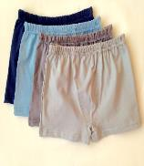 | серый |  | 90 | 0 | 110
 |  | белый |  | 90 | 0
 |  | синий |  | 90 | 0
 |  | голубой |  | 90 | 0
 | Боксеры 100 % х/б размер 36, 38, 40 ,42

5 | Боксеры для мальчиков арт ТМ203 | цвет | КРАТНО 4 | ЦЕНА ОПТ | СУММА | РРЦ
 | 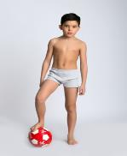 | серый |  | 97 | 0 | 119
 |  | белый |  | 97 | 0
 |  | синий |  | 97 | 0
 |  | голубой |  | 97 | 0
 | Боксеры Интерлок 100% х/б размер 36, 38, 40 ,42

 | боксеры | 0 | 0 | 0
 | трусы | 0 | 0

МайкиДжемпер
 |  | менеджер Наталья Юнг т (383) 311-06-53, +7-913-711-62-59 |  | Адрес: 630048, г. Новосибирск, ул. Немировича-Данченко, д. 135В ИНН 5403350705 КПП 540301001 ОГРН 1135476131636 Р/с 40702810401090000454 НОВОСИБИРСКИЙ ФИЛИАЛ ПАО "МДМ БАНК" Г. НОВОСИБИРСК БИК 045004775
1 | Майка без рукавов арт ММ 101 | цвет | КРАТНО 4 | ЦЕНА ОПТ | СУММА | РРЦ
 | 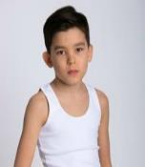 | белый |  | 108 | 0 | 135
 | Майка без рукавов 100% х/б размер 28-34

2 | Футболка для мальчиков арт. ФД102 | цвет | КРАТНО 4 | ЦЕНА ОПТ | СУММА | РРЦ
 | 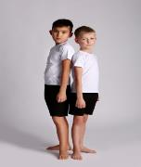 | белый |  | 185 | 0 | 190
 | Футболка Интерлок 100% х/б размер 36-42

3 | Футболка для мальчиков арт. ФД102 | цвет | КРАТНО 4 | ЦЕНА ОПТ | СУММА | РРЦ
 |  | белый |  | 147 | 0 | 190
 | Футболка Интерлок 100% х/б размер 28-34

4 | Джемпер для мальчиков арт ФД 403 | цвет | КРАТНО 4 | ЦЕНА ОПТ | СУММА | РРЦ
 |  | камуфляж |  | 229 | 0 | 282
 | Джемпер с начесом утепленный 100% х/б размер 28-34

5 | Джемпер для мальчиков арт ФД 303 | цвет | КРАТНО 4 | ЦЕНА ОПТ | СУММА | РРЦ
 |  | камуфляж |  | 217 | 0 | 267
 | Джемпер 100% х/б размер 28-34

 | Итого | количество | сумма | общая сумма
 | майка | 0 | 0 | 0
 | майка с коротким рукавом | 0 | 0
 | джемпер | 0 | 0

итого
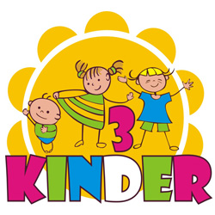 | менеджер Наталья Юнг т (383) 311-06-53, +7-913-711-62-59 | Адрес: 630048, г. Новосибирск, ул. Немировича-Данченко, д. 135В ИНН 5403350705 КПП 540301001 ОГРН 1135476131636 Р/с 40702810401090000454 НОВОСИБИРСКИЙ ФИЛИАЛ ПАО "МДМ БАНК" Г. НОВОСИБИРСК БИК 045004775

категория | сумма ОПТ | кол-во

Комплекты | 0 | 0
ТрусыБоксеры | 0 | 0
МайкиДжемперы | 0 | 0
ИТОГО | 0 | 0

